表紙
設計書
開発番号 | 標 題 |  | 〇 | 基本設計書 | 作成日付 | 検 印 | 再鑑者印
 | 営業・融資サポートシステム インフラ基本設計書個別編（東日本銀行） BIツール（AWS環境） |  |  | 詳細設計書 | 2021/12/6
 |  |  |  | そ の 他 | 改2023/3/31

営業・融資サポートシステム
インフラ基本設計書 個別編（東日本銀行）
BIツール（AWS環境）

 |  | 第１．２版
...

目次
目次
〇 | 基本設計書
 | 詳細設計書
 | そ の 他
...
目次
〇 | 基本設計書
 | 詳細設計書
 | そ の 他

改版履歴
設計書
設計書
 |  | 〇 | 基本設計書
 |  |  | 詳細設計書
 |  |  | そ の 他

 | 改定履歴
改定理由 |  |  |  | 改定ページ
-
データ領域領域：200GB→100GB |  |  |  | 4
特権ID・ウィルス対策ソフトウェア実行時間変更 |  |  |  | 7
統計情報取得処理主体の修正 |  |  |  | 7
ログ管理記載内容の修正（Linux→Windows） |  |  |  | 8
各行BIツールの修正 |  |  |  | 1
...

本文
設計書
 |  |  |  |  |  |  |  |  |  | 〇 | 基本設計書
 |  |  |  |  |  |  |  |  |  |  | 詳細設計書
 |  |  |  |  |  |  |  |  |  |  | そ の 他
...
設計書
 |  |  |  |  |  |  |  |  |  | 〇 | 基本設計書
 |  |  |  |  |  |  |  |  |  |  | 詳細設計書
 |  |  |  |  |  |  |  |  |  |  | そ の 他
...
設計書
 |  |  |  |  |  |  |  |  |  | 〇 | 基本設計書
 |  |  |  |  |  |  |  |  |  |  | 詳細設計書
 |  |  |  |  |  |  |  |  |  |  | そ の 他
...
設計書
 |  |  |  |  |  |  |  |  |  | 〇 | 基本設計書
 |  |  |  |  |  |  |  |  |  |  | 詳細設計書
 |  |  |  |  |  |  |  |  |  |  | そ の 他
...
 |  | 項目 |  | BIサーバ
 | 7 | 構成 |  | シングル構成

設計書
設計書番号 |  |  | 業 務 名 |  | 開発番号 | 標 題 |  |  |  | 〇 | 基本設計書
 |  |  | NTTデータフォース㈱ ソリューション開発 事業本部 |  |  | 営業・融資サポートシステム インフラ基本設計書個別編（東日本銀行） BIツール（AWS環境） |  |  |  |  | 詳細設計書
 |  |  |  |  |  |  |  |  |  |  | そ の 他

６ ソフトウェア構成
６．１ ソフトウェア構成
 | ・BIサーバ
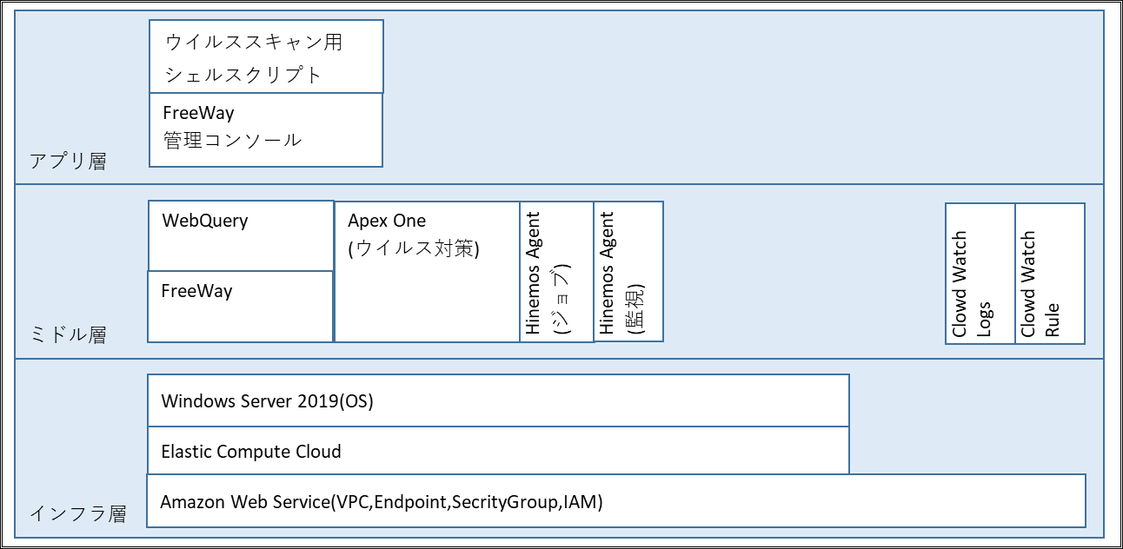

６．２ 機能説明
６．２．１ インフラ層

 |  | ソフトウェア |  |  |  |  | 機能説明
 | 1 | Amazon Web Service(VPC,Endpoint, |  |  |  |  | AWS上にBIサーバ用の専用ネットワーク区画を作成し、アクセス制御や権限管理を行う機能を利用する。
 |  | SecrityGroup,IAM)
 | 2 | Elastic Compute Cloud |  |  |  |  | BIサーバの環境構築を目的に、AWSのコンピュートサービスであるEC2を利用する。
 | 3 | Windows Server 2019 |  |  |  |  | WebQueryが利用可能なWindows Server 2019を利用する。

設計書
 |  |  |  |  |  |  |  |  |  | 〇 | 基本設計書
 |  |  |  |  |  |  |  |  |  |  | 詳細設計書
 |  |  |  |  |  |  |  |  |  |  | そ の 他
...
設計書
 |  |  |  |  |  |  |  |  |  | 〇 | 基本設計書
 |  |  |  |  |  |  |  |  |  |  | 詳細設計書
 |  |  |  |  |  |  |  |  |  |  | そ の 他
...
 |  |  |  |  |  |  |  | タイミング | 処理概要
 |  |  |  |  |  |  |  | 月曜日～金曜日21:00 | ディスク使用率等を収集する。
 |  |  |  |  |  |  |  | 毎5分 | メモリ使用率等を収集する。
 |  |  |  |  |  |  |  | 月曜日～金曜日21:00 | ネットワーク転送量等を収取する。
 |  |  |  |  |  |  |  | 毎月1日8:00 | 前月分の各種統計情報等をまとめる。
...
設計書
 |  |  |  |  |  |  |  |  |  | 〇 | 基本設計書
 |  |  |  |  |  |  |  |  |  |  | 詳細設計書
 |  |  |  |  |  |  |  |  |  |  | そ の 他
...
設計書
 |  |  |  |  |  |  |  |  |  | 〇 | 基本設計書
 |  |  |  |  |  |  |  |  |  |  | 詳細設計書
 |  |  |  |  |  |  |  |  |  |  | そ の 他

検 印

ソフトウェア構成図
アプリ層
ウイルススキャン用シェルスクリプト

FreeWay
管理コンソール

ミドル層
WebQuery
Apex One
(ウイルス対策)
Hinemos Agent
(ジョブ)
Hinemos Agent
(監視)
Clowd Watch Logs
Clowd Watch Rule

FreeWay

インフラ層
Windows Server 2019(OS)

Elastic Compute Cloud
Amazon Web Service(VPC,Endpoint,SecrityGroup,IAM)

処理概要
Amazon Aurora
営業・融資サポートシステム（本番）
プライマリ
DB参照・更新
業務アプリ

対象範囲
BIサーバ
レプリカ

DB参照

Transit Gateway

Direct Connect

横浜銀行事務センター

Customer gateway
フォルダ共有
本部／営業店

リモート
デスクトップ接続
イントラ端末（本番）
行内ＬＡＮ
データ中継サーバ
フォルダ共有

横浜銀行事務センター

行内ＬＡＮ
自行システム

オムニチャネルシステム

論理構成図
AWS共通基盤
AWS共通基盤

Region：ap-northeast-1：東京
AWSマネジメント
コンソール
Region：ap-northeast-3：大阪
アカウント：踏み台＜本番＞
アカウント：営業・融資サポートシステム＜本番＞
アカウント：営業・融資サポートシステム＜本番＞
Amazon S3
Amazon S3
VPC
VPC
AZ : ap-northeast-1a

AZ : ap-northeast-1a
Public subnet
AZ : ap-northeast-1c
A-gate

Private subnet
Active
Private subnet
A-gate Hinemos ＜本番＞
Active
InternetGW
Proxyサーバ
VPC
Web/APサーバ
Web/APサーバ
Hinemosマネージャ
●監視機能
●ジョブ機能
Private subnet
Private subnet
Active
Private subnet
Standby

踏み台サーバ
バッチサーバ
バッチサーバ
Private subnet
Active
Private subnet
Private subnet
Standby
Router

ファイル連携サーバ
TGW ENI
ファイル連携サーバ
ALB
対象範囲
Private subnet

Router
BIツールサーバ
ISID開発拠点

Private subnet
Private subnet
Internet
リモート保守端末（開発）
FW
レプリケーション
Amazon Aurora（プライマリ）
Amazon Aurora（レプリカ）

Private subnet
Private subnet
Internet

TGW ENI（Act）
TGW ENI（Stb）
Client VPN Endpoints

Router
横浜事務センタ
イントラProxy

コンソール専用端末（本番）
Customer gateway
アカウント：HULFT-HUB＜本番＞
アカウント：共通HUB＜本番＞
仮想化管理端末（本番）

特権ID管理 統合監視
ウィルス対策
データ中継
Active
Router
Standby
Attachment
Attachment
Attachment
AZ : ap-northeast-1a
AZ : ap-northeast-1c
本部
営業店
Attachment
VPN connection
Attachment
Direct Connect
HULFT-HUBサーバ
HULFT-HUBサーバ
AWS Transit Gateway（TGW）
イントラ端末
（本番）
イントラ端末
（本番）

